nuget
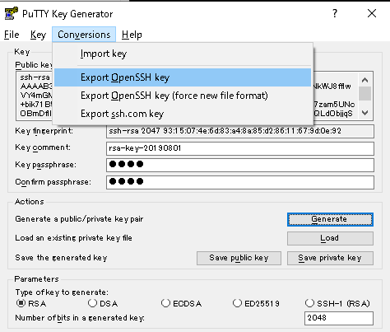
SSH.NET

 | ※SSH.NETはPuTTy形式 (.ppk) の鍵に対応していない、OpenSSH形式の鍵に対応している。

 | 参考
 |  | C#でSSH.NETを使ってsftpサーバとやりとりをする
 |  |  | https://qiita.com/unknown_ds/items/e58949871fa55108ec04
 |  | SSH秘密鍵 id_rsa -> putty形式&OpenSSH形式に変換
 |  |  | https://qiita.com/dskst/items/391fc55018fbf3cf795e#openssh%E3%83%95%E3%82%A1%E3%82%A4%E3%83%AB
 |  | 鍵ファイルは OpenSSH 形式に対応していますので、 PuTTy 形式 (拡張子 .ppk) だと “Invalid key file” と怒られます。
 |  |  | https://mseeeen.msen.jp/connect-remote-desktop-via-multihop-ssh-with-csharp-sshnet/
 |  | 暗号鍵の記述形式の違い
 |  |  | https://qiita.com/pink/items/ada9fa6236594f8fc5e9#%E6%9A%97%E5%8F%B7%E9%8D%B5%E3%81%AE%E8%A8%98%E8%BF%B0%E5%BD%A2%E5%BC%8F%E3%81%AE%E9%81%95%E3%81%84

 | PuTTy形式 (.ppk) を OpenSSH形式に変換する手順

 |  | puttygen.exeを起動
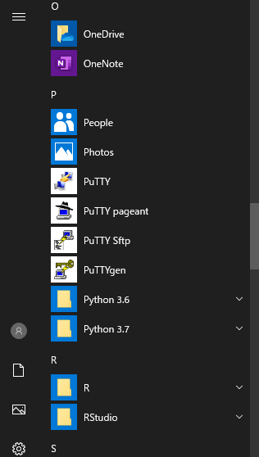

 |  |  |  |  |  | [Export OpenSSH key]を押下
 |  |  |  |  |  | 適当な名前と拡張子を付けて保存して完了

 |  | PuTTy形式 (.ppk) の鍵をインポート。

 |  |  | ファイル |  | C:\Users\xxx\Documents\id_rsa.ppk
 |  |  | パスフレーズ |  | xxx
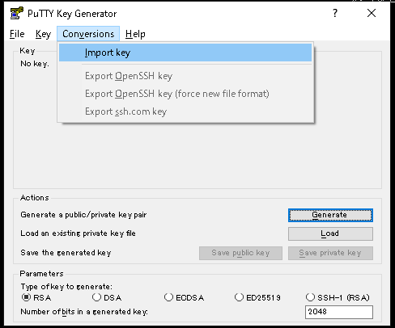
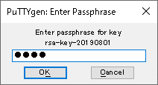

 |  | OpenSSH形式の鍵をエクスポート。

 |  |  | ファイル | C:\Users\xxx\Documents\id_rsa.openssh

memo
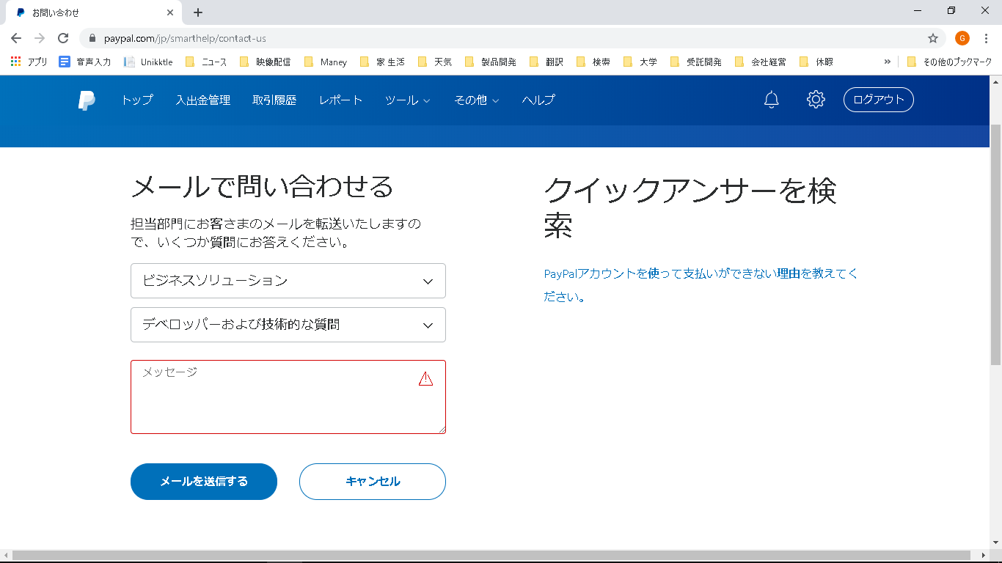
MariaDB

 | ダウンロード
 |  | https://downloads.mariadb.org/

 | エンジン

 |  | 参考
 |  |  | MariaDB
 |  |  |  | https://ja.wikipedia.org/wiki/MariaDB
 |  |  | 【MySQL】Spiderストレージエンジンによる水平分散(シャーディング)
 |  |  |  | http://www.otwo.jp/blog/mysql-spider/

 |  | 下記３つを使う予定。
 |  |  | InnoDB |  |  |  | 通常のトランザクションDB
 |  |  | Mroonga |  |  |  | 高速な日本語全文検索機能を提供するストレージエンジン。キーワードの全文検索用。
 |  |  | Spider |  |  |  | 自動シャーディングを実現するエンジン。 関連キーワードのリレーションテーブル用。

 | MariaDBにスキーマは無い
 |  | https://teratail.com/questions/3167

 | 文字コードと照合順序

 |  | SQLSeverでは Japanese_BIN2 を使っている。

 |  |  | CREATE TABLE [mst].[tKeyword](
 |  |  | [Word] [nvarchar](100) COLLATE Japanese_BIN2 NOT NULL,

 |  | MariaDBでは下記にする。

 |  |  | 参考
 |  |  |  | https://dev.mysql.com/doc/refman/5.6/ja/charset-general.html
 |  |  |  | MySQL での文字セットと照合順序
 |  |  |  |  | https://dev.mysql.com/doc/refman/5.6/ja/charset-mysql.html
 |  |  |  | MySQL でサポートされる文字セットと照合順序
 |  |  |  |  | https://dev.mysql.com/doc/refman/5.6/ja/charset-charsets.html
 |  |  |  | UTF-8/UTF-16/UTF-32の違い
 |  |  |  |  | https://tanamon.hatenablog.jp/entry/20090216/1234764425
 |  |  |  | 【MySQL】照合順序とは？
 |  |  |  |  | https://qiita.com/kazu56/items/6af85ffcf8d3954455ad
 |  |  |  | カラム文字セットおよび照合順序
 |  |  |  |  | https://dev.mysql.com/doc/refman/5.6/ja/charset-column.html
 |  |  |  | 日付と時間型の概要
 |  |  |  |  | https://dev.mysql.com/doc/refman/5.6/ja/date-and-time-type-overview.html

 |  |  | データベース

 |  |  |  | CHARACTER SET utf8 COLLATE utf8_general_ci

 |  |  |  | > | CREATE DATABASE UnikktleCmn DEFAULT CHARACTER SET utf8 COLLATE utf8_general_ci;

 |  |  | キーワードカラム

 |  |  |  | CHARACTER SET utf8 COLLATE utf8_bin

 | ログファイルグループ

 |  | 参考
 |  |  | CREATE LOGFILE GROUP 構文
 |  |  |  | https://dev.mysql.com/doc/refman/5.6/ja/create-logfile-group.html

 |  | ログファイルグループを作成して、どのテーブルスペースでどのログファイルグループを使うか指定する。

 | テーブルスペース

 |  | 参考
 |  |  | CREATE TABLESPACE 構文
 |  |  |  | https://dev.mysql.com/doc/refman/5.6/ja/create-tablespace.html
 |  |  | MySQL InnoDBの領域管理
 |  |  |  | https://qiita.com/SH2/items/654d89759e7e39d999b5

 |  | テーブルスペースを作成して、どのテーブルでどのテーブルスペースを使うか指定する。

 |  | InnoDBは独自のテーブルスペースを作成できない。自動でテーブル毎にテーブルスペースが作成される。

 | 列型

 |  | 参考
 |  |  | MariaDB のデータ型
 |  |  |  | https://mariadb.com/kb/ja/data-types/
 |  |  | (?) のカッコ内の数字は何なのか？
 |  |  |  | https://www.mk-mode.com/blog/2014/02/04/mysql-type-of-integer/#
 |  |  | 数値型(データ型)のまとめ
 |  |  |  | http://pentan.info/sql/mysql/mysql_type_num.html
 |  |  | 文字列型(データ型)のまとめ
 |  |  |  | http://pentan.info/sql/mysql/mysql_type_string.html
 |  |  | 日付と時刻型(データ型)のまとめ
 |  |  |  | http://pentan.info/sql/mysql/mysql_type_date.html
 |  |  | MySQL DATETIMEにミリ秒、マイクロ秒設定
 |  |  |  | https://qiita.com/bohebohechan/items/157334820e0ebefec7df

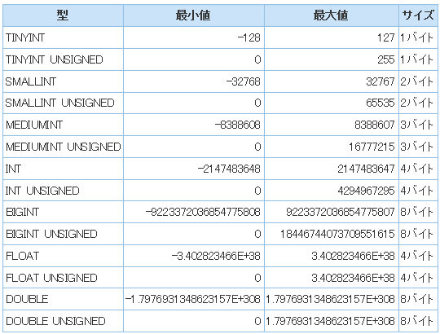
 |  | 使用する型
 |  |  | 数値
 |  |  |  | tinyint

 |  |  | 日時 ミリ秒有り |  |  |  |  | DATETIME(6)

 | 自動採番 AUTO_INCREMENT

 |  | 参考
 |  |  | MySQLのAUTO_INCREMENTについて色々と調べてみた。
 |  |  |  | https://qiita.com/sakuraya/items/0dd0bb4114e56f42556d

 | フルテキスト検索（全文検索） Mroonga

 |  | 参考
 |  |  | Mroongaの特徴
 |  |  |  | http://mroonga.org/ja/docs/characteristic.html
 |  |  | Mroongaのインストール
 |  |  |  | http://mroonga.org/ja/docs/install.html
 |  |  | 全文検索関数
 |  |  |  | https://dev.mysql.com/doc/refman/5.6/ja/fulltext-search.html
 |  |  | MySQL（Maria DB）で全文検索 (FULLTEXT INDEX) を使用する
 |  |  |  | https://pgmemo.tokyo/data/archives/1299.html
 |  |  | mariaDB10.0.21でmroongaを使ってみる
 |  |  |  | https://qiita.com/tentatsu/items/140ffc017219c2557461
 |  |  | ストレージエンジン Mroonga の有効化
 |  |  |  | http://asuki-yt.hatenablog.jp/entry/2018/04/03/200000
 |  |  | MySQLで高速全文検索を実現するMroongaでTokenMeCabが使えないときの対処方法
 |  |  |  | https://qiita.com/groonga/items/58220bfa6b2a990f5cd2

 |  | Mroonga が 無効状態であることを確認
 |  |  | > | SHOW ENGINES;

 |  | server.cnf 設定

 |  |  | # | vi /etc/my.cnf.d/server.cnf

 |  |  | [mysqld]
 |  |  | innodb_ft_min_token_size=1 |  |  |  |  |  |  |  | <= innoDBの全文検索 最小文字数

 |  | mysqlのリスタート
 |  |  | systemctl restart mysql

 |  | 設定の確認
 |  |  | show variables like '%ft%';

 |  | 全文検索インデックスの作成
 |  |  | alter table MY-TABLE add fulltext(`COLUMN-NAME`);

 |  | 全文検索インデックスの確認
 |  |  | show index in MY-TABLE;

 |  | Mroonga+MeCab
 |  |  | https://pgmemo.tokyo/data/archives/1299.html

 | 文字コード

 |  | 参考
 |  |  | MySQLの文字コードをutf8mb4に変更
 |  |  |  | https://qiita.com/deco/items/bfa125ae45c16811536a
 |  |  | MySQL で utf8 と utf8mb4 の混在で起きること
 |  |  |  | https://tmtms.hatenablog.com/entry/2016/09/06/mysql-utf8

 |  | 文字コードは utf8mb4 で統一する。

 |  | cnf
 |  |  | [client]
 |  |  | default-character-set = utf8mb4

 |  |  | [mysqld]
 |  |  | character-set-server = utf8mb4

 |  | サンプル
 |  |  | CREATE TABLE clt_tKeyword (
 |  |  | No |  |  |  | bigint |  |  | NOT NULL,
 |  |  | LastUpdate |  | DATETIME(6) |  | NOT NULL,
 |  |  | r_w |  |  |  | smallint |  | NOT NULL,
 |  |  | Word |  |  |  | varchar(100) | NOT NULL,
 |  |  | FullTextSupple | MEDIUMTEXT |  | NOT NULL,
 |  |  | PRIMARY KEY (No)
 |  |  | ) ENGINE=InnoDB ROW_FORMAT=Compressed KEY_BLOCK_SIZE=4 DEFAULT CHARSET=utf8mb4 COLLATE=utf8mb4_bin ;

 | インデックス

 |  | 参考
 |  |  | クラスタインデックスとセカンダリインデックス
 |  |  |  | https://dev.mysql.com/doc/refman/5.6/ja/innodb-index-types.html
 |  |  | CREATE INDEX
 |  |  |  | https://mariadb.com/kb/en/library/create-index/

 |  | すべての InnoDB テーブルは、行のデータが格納されているクラスタ化されたインデックスと呼ばれる特別なインデックスを持っています。

 |  | Unique Index サンプル

 |  |  | CREATE UNIQUE INDEX UIX1_HomePhone ON Employees(Home_Phone);

 |  | Create Index サンプル

 |  |  | CREATE INDEX IX1_mst_tSearchWord ON mst_tSearchWord (Word);

 | 制約

 |  | 参考
 |  |  | 名前を付けてForeignKeyを作成（MySQL）
 |  |  |  | https://qiita.com/k-motoyan/items/8e82547edc439a6c9271

 |  | ForeignKey

 | テーブル圧縮

 |  | WEBサーバ、DBサーバ、どちらもCPU負荷が低い、ディスクIO負荷が高い、圧縮することでハードウェアレベルのパフォーマンスを平準化できる。

 |  | テーブル圧縮

 |  |  | 参考
 |  |  |  | MySQLの圧縮機能 COMPRESSEDを試す
 |  |  |  |  | http://thr3a.hatenablog.com/entry/20171029/1509265983
 |  |  |  | サーバーシステム変数
 |  |  |  |  | https://dev.mysql.com/doc/refman/5.6/ja/server-system-variables.html
 |  |  |  | 【MySQL】肥大化したInnoDBテーブルを圧縮機能で縮小する方法！
 |  |  |  |  | https://engineers.weddingpark.co.jp/?p=622
 |  |  |  | COMPRESSED
 |  |  |  |  | https://translate.google.co.jp/translate?hl=ja&sl=en&u=https://mariadb.com/kb/en/library/compression/&prev=search

 |  |  | パラメータ設定

 |  |  |  | vi /etc/my.cnf.d/server.cnf

 |  |  |  |  | innodb_file_per_table = 1
 |  |  |  |  | innodb_file_format = Barracuda
 |  |  |  |  | innodb_strict_mode = 1

 |  |  |  | 確認

 |  |  |  |  | > | SHOW VARIABLES LIKE 'innodb_file_per_table';
 |  |  |  |  | > | SHOW VARIABLES LIKE 'innodb_file_format';
 |  |  |  |  | > | SHOW VARIABLES LIKE 'innodb_strict_mode';

 |  |  | テーブル定義

 |  |  |  | サンプル

 |  |  |  |  | CREATE TABLE demo3 ( | [TINYINT UNSIGNED] |  | NOT NULL, | NOT NULL,
 |  |  |  |  | [Type] |  |  | NOT NULL,
 |  |  |  |  | [StartDate] | [DATETIME(6)]
 |  |  |  |  | [EndDate]
 |  |  |  |  | PRIMARY KEY ([Type], [StartDate])
 |  |  |  |  | ) ROW_FORMAT=Compressed KEY_BLOCK_SIZE=4;

 |  |  |  | 確認

 |  |  |  |  | > | SHOW TABLE STATUS

 |  | 透過的ページ圧縮

 |  |  | MariaDBでは透過的ページ圧縮を使るにはコンパイルが必要。
 |  |  | 今回は使わない。次回検討。

 |  |  | 参考
 |  |  |  | MySQL 5.7の透過的ページ圧縮
 |  |  |  |  | https://qiita.com/hmatsu47/items/2e7416d0f824e53b2552
 |  |  |  | InnoDBページ圧縮
 |  |  |  |  | https://translate.google.co.jp/translate?hl=ja&sl=en&u=https://mariadb.com/kb/en/library/compression/&prev=search

 |  |  | テーブル作成時、以下のように、「COMPRESSIONオプション」を付ける。

 |  |  |  | CREATE TABLE テーブル名 (テーブル列定義など) ENGINE InnoDB COMPRESSION='圧縮方式';

 |  |  | サンプル

 |  |  |  | CREATE TABLE test_data (
 |  |  |  | id INT UNSIGNED NOT NULL AUTO_INCREMENT,
 |  |  |  | num_us MEDIUMINT UNSIGNED NOT NULL,
 |  |  |  | string_l VARCHAR(400) NOT NULL,
 |  |  |  | num_s BIGINT NOT NULL,
 |  |  |  | string_s VARCHAR(200) NOT NULL,
 |  |  |  | PRIMARY KEY (id)
 |  |  |  | ) ENGINE InnoDB COMPRESSION='zlib';

 | MariaDB操作

 |  | 参考
 |  |  | データ定義ステートメント
 |  |  |  | https://dev.mysql.com/doc/refman/5.6/ja/sql-syntax-data-definition.html
 |  |  | MariaDB テーブル管理、バックアップ等の基本操作コマンド
 |  |  |  | https://server.etutsplus.com/how-to-use-mariadb/
 |  |  | よく使うMariaDB か MySQLのSQLコマンドメモ
 |  |  |  | https://qiita.com/pugiemonn/items/247dccb6dc56e373ba92

 |  |  | OSのルートユーザでMariaDB へログイン

 |  |  |  | # | mysql -u root -p

 |  |  |  |  | Enter password: （rootのパスワード）

 |  | ログイン

 |  |  | 他のログインコマンド

 |  |  |  | MySQLにログイン

 |  |  |  |  | # | mysql

 |  |  |  | MySQLにユーザーを指定してログイン

 |  |  |  |  | # | mysql -u ユーザー名

 |  |  |  | rootユーザーでログイン

 |  |  |  |  | # | mysql -u root

 |  |  |  | パスワードを入力してログイン

 |  |  |  |  | # | mysql -u root -p

 |  |  |  | データベースを指定してログイン

 |  |  |  |  | # | mysql -u ユーザー名 データベース名

 |  |  |  |  |  | 以下はrootユーザーでpugi_databaseにログインする例です。
 |  |  |  |  |  | データベースを指定すると、ログイン後に必ず実行するuse データベース名というコマンドを省略出来るので、なるべく指定したほうが良いです。

 |  |  |  |  |  | # | mysql -u root pugi_database

 |  |  |  | ホストを入力してログイン

 |  |  |  |  | # | mysql -u root -p -h ホスト名

 |  |  |  | ポートを指定してログイン

 |  |  |  |  | # | mysql -u root -p -P 3037

 |  |  |  |  |  | 上記は3037ポートを利用する場合です。

 |  | バージョンの確認

 |  |  | > | SELECT VERSION();

 |  | MySQLのシステム変数表示

 |  |  | > | SHOW VARIABLES;

 |  |  | 文字コード確認

 |  |  |  | > | SHOW VARIABLES LIKE "char%";

 |  | データベース

 |  |  | 使用するデータベースを選択する

 |  |  |  | > | use データベース名;

 |  |  | データベース一覧を確認する

 |  |  |  | > | show databases;

 |  |  | データベース作成する

 |  |  |  | > | create database データベース名;

 |  |  | データベース削除する

 |  |  |  | > | drop database データベース名;

 |  | ユーザー

 |  |  | ユーザーを追加

 |  |  |  | > | CREATE USER ユーザー名;

 |  |  |  |  | pugiemonnユーザーを追加

 |  |  |  |  | > | CREATE USER pugiemonn;

 |  |  | ユーザーのパスワードを変更

 |  |  |  | > | SET PASSWORD FOR ユーザー名@ホスト=PASSWORD('パスワード');

 |  |  |  |  | 以下はpugiemonnユーザーにパスワードを設定する例です。

 |  |  |  |  | > | SET PASSWORD FOR pugiemonn@localhost=PASSWORD('pugiemonn_password');

 |  |  | ユーザーを削除

 |  |  |  | > | DROP USER ユーザー名@ホスト名;

 |  |  | ユーザー権限を確認

 |  |  |  | > | SHOW GRANTS FOR ユーザー名@ホスト名;
 |  |  |  |  | wordpressユーザーの権限を確認します。
 |  |  |  |  | wordpressユーザーの権限を確認

 |  |  |  | > | SHOW GRANTS FOR wordpress@localhost;
 |  |  |  |  | pugiemonnユーザーの例
 |  |  |  |  | pugiemonnユーザーの権限を確認

 |  |  |  | > | SHOW GRANTS FOR 'pugiemonn'@'%';

 |  | GRANT

 |  |  | 特定のテーブルに権限を追加する場合 GRANT を使用します。
 |  |  |  | > | GRANT 権限 ON `データベース名`.`テーブル名` TO 'ユーザー名'@'ホスト'

 |  |  |  | wordpress_databaseの全てのテーブルに権限を追加する例です。
 |  |  |  |  | > | GRANT ALL PRIVILEGES ON `wordpress_database`.* TO 'wordpress'@'localhost';

 |  |  |  | pugiemonnユーザーにSELECT権限を追加する例です。
 |  |  |  |  | > | GRANT SELECT ON `pugidb`.`users` TO 'pugiemonn'@'%'

 |  | SQLファイル実行

 |  |  | 参考
 |  |  |  | コマンドラインからファイルに記述したSQL文の実行
 |  |  |  |  | https://qiita.com/kazu56/items/bb028fb6c1d36a6e78d6

 |  |  | mysql -u [user] -p[password] [database name] < hoge.sql >out.txt

 |  | CREATE TABLE

 |  |  | サンプル
 |  |  |  | CREATE TABLE demo3 (
 |  |  |  | id1 int(11) NOT NULL AUTO_INCREMENT,
 |  |  |  | code varchar(64) NOT NULL,
 |  |  |  | data varchar(64) NOT NULL,
 |  |  |  | PRIMARY KEY (id1),
 |  |  |  | KEY code (code)
 |  |  |  | );

 |  |  | サンプル 圧縮有り
 |  |  |  | CREATE TABLE test_data (
 |  |  |  | id INT UNSIGNED NOT NULL AUTO_INCREMENT,
 |  |  |  | num_us MEDIUMINT UNSIGNED NOT NULL,
 |  |  |  | string_l VARCHAR(400) NOT NULL,
 |  |  |  | num_s BIGINT NOT NULL,
 |  |  |  | string_s VARCHAR(200) NOT NULL,
 |  |  |  | PRIMARY KEY (id)
 |  |  |  | ) ENGINE InnoDB COMPRESSION='zlib';

 |  |  | 確認
 |  |  |  | > | show create table テーブル名 ;

 |  |  |  | > | DESC テーブル名 ;

 |  | SELECT

 |  |  | SELECT

 |  |  |  | > | SELECT * FROM posts;
 |  |  |  | > | SELECT * FROM posts WHERE id = 10;
 |  |  |  | > | SELECT * FROM posts WHERE post_contents LIKE('%style%');

 |  |  | INSERT

 |  |  |  | > | INSERT INTO テーブル名 (カラム名) VALUES (値);
 |  |  |  | > | INSERT INTO users (name) VALUES ('ぷぎえもん');
 |  |  |  | > | INSERT INTO テーブル名１ (カラム名１) SELECT カラム名２ FROM テーブル名２ WHERE テーブル名２.カラム名 = 値;
 |  |  |  | > | INSERT INTO profiles (name) SELECT users FROM users WHERE users.id = 1;

 |  |  | UPDATE

 |  |  |  | > | UPDATE テーブル名 SET カラム1=1, カラム2=10 WHERE id=1;
 |  |  |  | > | UPDATE users SET name='hoge', status=3 WHERE id=1;
 |  |  |  | > | UPDATE posts SET post_content = REPLACE(post_content, ' style="font-size: 12pt;"', '') WHERE post_content LIKE('% style="font-size: 12pt;"%');

 |  | ALTER TABLE

 |  |  | プライマリーキーの追加

 |  |  |  | > | ALTER TABLE テーブル名 ADD PRIMARY KEY (カラム名);

 |  |  | カラム名と型を変更

 |  |  |  | postsテーブルのtxtというカラムをcaptionというカラムでVARCHAR型に変えたい場合です。
 |  |  |  |  |  | ALTER TABLE `posts` CHANGE COLUMN `txt` `caption` VARCHAR(255);

 |  |  |  | カラムの制約を追加
 |  |  |  |  |  | ALTER TABLE `posts` CHANGE COLUMN `txt` `caption` VARCHAR(255) not null;

 |  |  |  | カラムの型を変えたい
 |  |  |  |  |  | ALTER TABLE `comments` MODIFY COLUMN `post_id` BIGINT NOT NULL;

 |  |  |  | カラムを追加
 |  |  |  |  |  | ALTER TABLE テーブル名 ADD カラム名 型;
 |  |  |  |  |  | ALTER TABLE `users` ADD `pugi_id` int(11) DEFAULT NULL;

 |  |  |  |  |  | 特定カラムの後ろにカラムを追加
 |  |  |  |  |  |  | ALTER TABLE テーブル名 ADD 追加したいカラム名 AFTER 追加したい直前のカラム名;
 |  |  |  |  |  |  | ALTER TABLE `users` ADD `pugi_id` int(11) DEFAULT NULL AFTER `password`;

 |  | TRUNCATE

 |  |  | テーブルの中味を捨てる
 |  |  |  |  | TRUNCATE テーブル名;
 |  |  |  |  | TRUNCATE logs;

 | MariaDB チューニング

 |  | 遅いクエリ抽出

 |  |  | 参考
 |  |  |  | Mysql slow queryの設定と解析方法
 |  |  |  |  | https://masayuki14.hatenablog.com/entry/20120704/1341360260
 |  |  |  | MySQLのIndexをはるコツ
 |  |  |  |  | https://qiita.com/katsukii/items/3409e3c3c96580d37c2b

 |  | Indexが利用されているか調査
 |  |  | EXPLAINコマンドを使って調査する。EXPLAINは、「mysqlがどのように判断してクエリを実行したかという情報」
 |  |  | 使い方は SELECTの直前に EXPLAIN をつけるだけ！
 |  |  | EXPLAINは大量データが存在する、本番（もしくはステージング）で実行する事が非常に大事。

 | ASP.NET Core から接続

 |  | 参考
 |  |  | ASP.NET Core MVC Entiry Frameworkを使ったMySQLアクセス
 |  |  |  | http://heinlein.hatenablog.com/entry/2017/12/17/141940
 |  |  | MySql.Data.EntityFrameworkCore vs Pomelo.EntityFrameworkCore.MySql
 |  |  |  | https://stackoverflow.com/questions/48703318/mysql-data-entityframeworkcore-vs-pomelo-entityframeworkcore-mysql

 |  | Pomelo.EntityFrameworkCore.MySql を使う。
 |  |  | Oracle純正の MySQL.Data.EntityFrameworkCore より、Pomelo.EntityFrameworkCore.MySql の方が評判が良い。

 |  | Pomelo.EntityFrameworkCore.MySql サンプルソース
 |  |  | https://xxx/svn/製品Line/branches/MariaDB_AspNetCore接続サンプル
 |  |  | D:\work\5_Unikktle\branches\MariaDB_AspNetCore接続サンプル

 | ストアドプロシージャ

 |  | 参考

 |  |  |  | https://proengineer.internous.co.jp/content/columnfeature/7078

Paypalサポート ※この手順だと回答が無かった。

 | テクニカルサポート

 |  | https://www.paypal.com/mep/dashboard
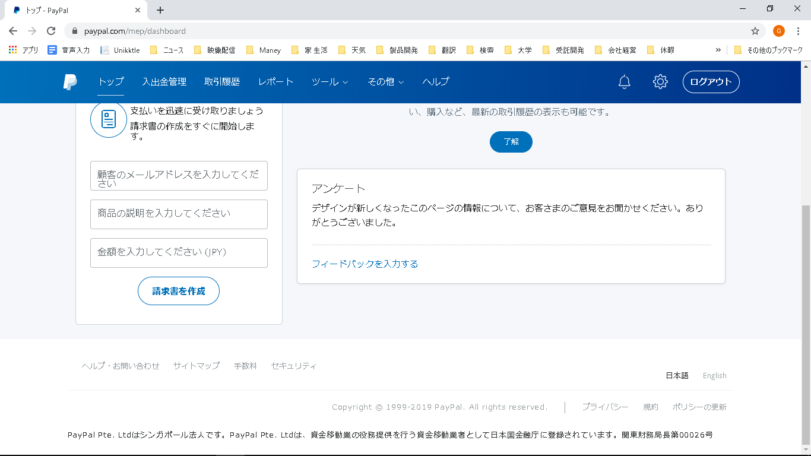

 |  | https://www.paypal.com/jp/smarthelp/contact-us

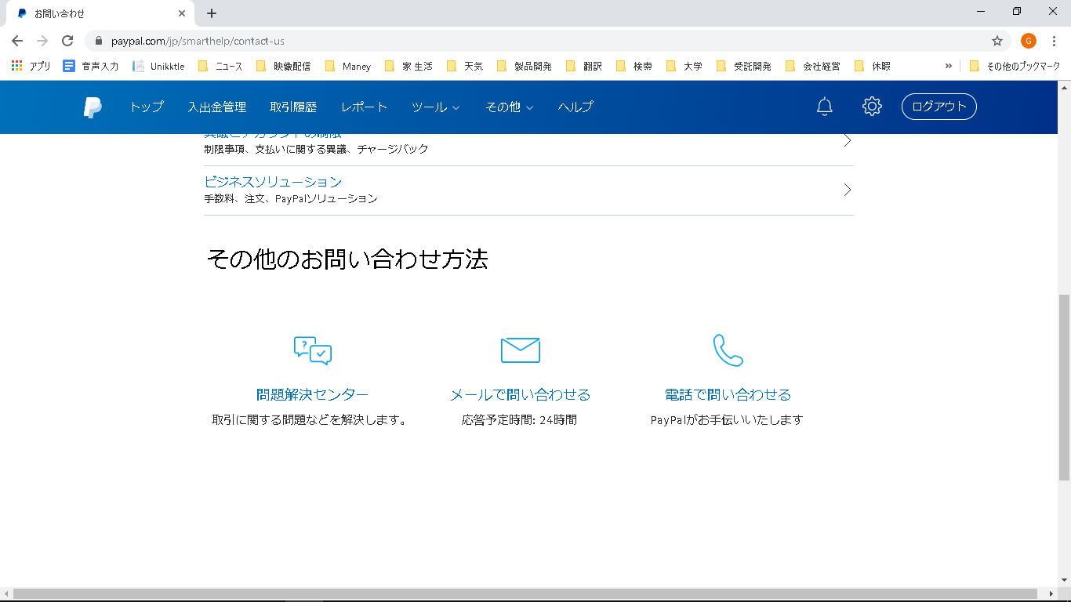

 |  | https://www.paypal.com/jp/smarthelp/contact-us

